상품제안서
명절 선물세트 | 상품코드: F25313

 |  |  |  |  |  |  | 02-412-0044 | www.easy1.co.kr
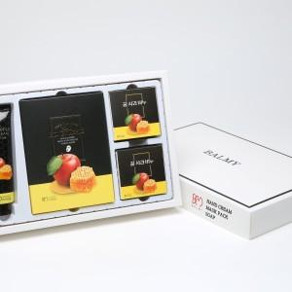 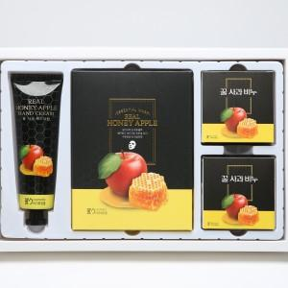 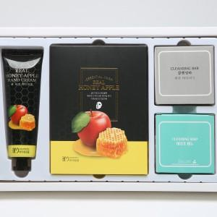

【상세/제작정보】

【인쇄/포장옵션】 | 스티커 / 포장불가능

【공급단가】 | 수량 | 20~ | 100~ | 300~ | 500~ | 1,000~
*VAT별도 | SET1 | 10,800원 | 10,240원 | 10,000원 | 9,600원 | 9,360원
 | SET2 | 16,200원 | 15,360원 | 15,000원 | 14,400원 | 14,040원
 | SET3 | 10,800원 | 10,240원 | 10,000원 | 9,600원 | 9,360원
 | SET4 | 16,200원 | 15,360원 | 15,000원 | 14,400원 | 14,040원

【상품 URL】 | http://www.easy1.co.kr/src/goods_detail.php?gdno=25313

